Sheet2
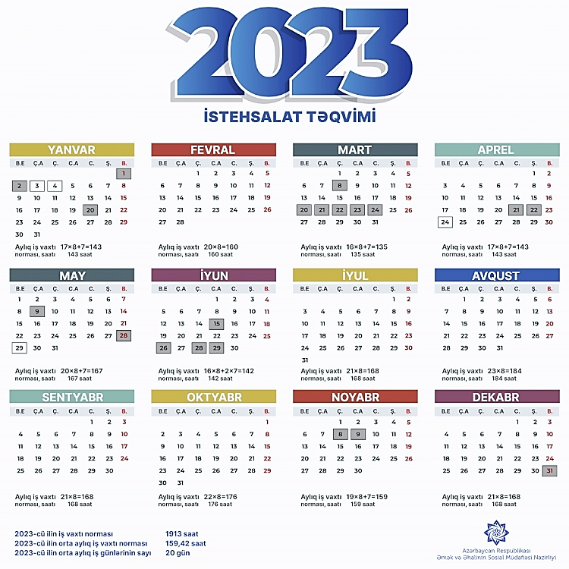
2023
İlin Ayları | *İstehsalat təqviminə uyğun aylıq iş norması | Qruplar
 |  | A |  |  |  | B |  |  |  | C |  |  |  | D |  |  |  | Gündəlik
 |  | *Ümumi İş Saatı | *Gündüz İş Saatı | *Gecə İş Saatı | *Bayram Saatı | *Ümumi İş Saatı | *Gündüz İş Saatı | *Gecə İş Saatı | *Bayram Saatı | *Ümumi İş Saatı | *Gündüz İş Saatı | *Gecə İş Saatı | *Bayram Saatı | *Ümumi İş Saatı | *Gündüz İş Saatı | *Gecə İş Saatı | *Bayram Saatı | *Ümumi İş Saatı
Yanvar | 143 | 176 | 120 | 56 |  | 168 | 117 | 51 |  | 173 | 119 | 54 |  | 165 | 109 | 56 |  | 143
Fevral | 160 | 154 | 105 | 49 |  | 154 | 105 | 49 |  | 154 | 105 | 49 |  | 154 | 105 | 49 |  | 160
Mart | 135 | 168 | 117 | 51 | 5 | 173 | 119 | 54 |  | 165 | 109 | 56 | 14 | 176 | 120 | 56 |  | 135
Aprel | 143 | 162 | 108 | 54 |  | 165 | 109 | 56 |  | 168 | 117 | 51 |  | 165 | 116 | 49 |  | 143
May | 167 | 176 | 120 | 56 | 2 | 168 | 117 | 51 | 7 | 173 | 119 | 54 | 5 | 165 | 109 | 56 | 14 | 167
İyun | 142 | 165 | 116 | 49 |  | 162 | 108 | 54 | 2 | 165 | 109 | 56 |  | 168 | 117 | 51 |  | 142
İyul | 168 | 165 | 109 | 56 |  | 176 | 120 | 56 |  | 168 | 117 | 51 |  | 173 | 119 | 54 |  | 168
Avqust | 184 | 176 | 120 | 56 |  | 168 | 117 | 51 |  | 173 | 119 | 54 |  | 165 | 109 | 56 |  | 184
Sentyabr | 168 | 165 | 116 | 49 |  | 162 | 108 | 54 |  | 165 | 109 | 56 |  | 168 | 117 | 51 |  | 168
Oktyabr | 176 | 165 | 109 | 56 |  | 176 | 120 | 56 |  | 168 | 117 | 51 |  | 173 | 119 | 54 |  | 176
Noyabr | 159 | 168 | 117 | 51 | 2 | 165 | 116 | 49 | 2 | 162 | 108 | 54 | 8 | 165 | 109 | 56 | 8 | 159
Dekabr | 168 | 173 | 119 | 54 |  | 165 | 109 | 56 |  | 176 | 120 | 56 |  | 168 | 117 | 51 |  | 168

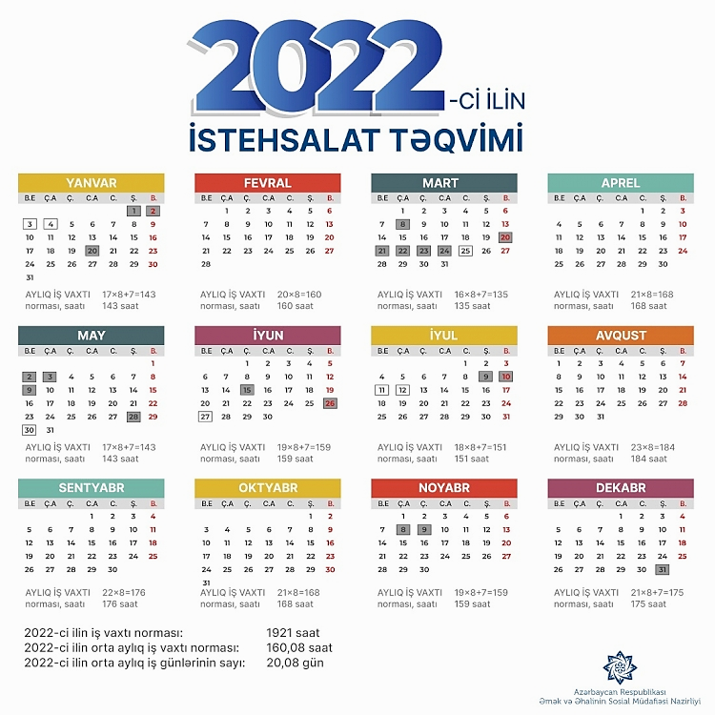

2022
İlin Ayları | *İstehsalat təqviminə uyğun aylıq iş norması | Qruplar
 |  | A |  |  |  | B |  |  |  | C |  |  |  | D |  |  |  | Gündəlik
 |  | *Ümumi İş Saatı | *Gündüz İş Saatı | *Gecə İş Saatı | *Bayram Saatı | *Ümumi İş Saatı | *Gündüz İş Saatı | *Gecə İş Saatı | *Bayram Saatı | *Ümumi İş Saatı | *Gündüz İş Saatı | *Gecə İş Saatı | *Bayram Saatı | *Ümumi İş Saatı | *Gündüz İş Saatı | *Gecə İş Saatı | *Bayram Saatı | *Ümumi İş Saatı
Yanvar | 143 | 168 | 117 | 51 |  | 173 | 119 | 54 |  | 165 | 109 | 56 |  | 176 | 120 | 56 |  | 143
Fevral | 160 | 154 | 105 | 49 |  | 154 | 105 | 49 |  | 154 | 105 | 49 |  | 154 | 105 | 49 |  | 160
Mart | 135 | 173 | 119 | 54 |  | 165 | 109 | 56 | 14 | 176 | 120 | 56 |  | 168 | 117 | 51 | 5 | 135
Aprel | 168 | 165 | 109 | 56 |  | 168 | 117 | 51 |  | 165 | 116 | 49 |  | 162 | 108 | 54 |  | 168
May | 143 | 168 | 117 | 51 |  | 173 | 119 | 54 |  | 165 | 109 | 56 |  | 176 | 120 | 56 |  | 143
İyun | 159 | 162 | 108 | 54 | 8 | 165 | 109 | 56 | 2 | 168 | 117 | 51 | 2 | 165 | 116 | 49 | 8 | 159
İyul | 151 | 176 | 120 | 56 |  | 168 | 117 | 51 |  | 173 | 119 | 54 |  | 165 | 109 | 56 |  | 151
Avqust | 184 | 168 | 117 | 51 |  | 173 | 119 | 54 |  | 165 | 109 | 56 |  | 176 | 120 | 56 |  | 184
Sentyabr | 176 | 162 | 108 | 54 |  | 165 | 109 | 56 |  | 168 | 117 | 51 |  | 165 | 116 | 49 |  | 176
Oktyabr | 168 | 176 | 120 | 56 |  | 168 | 117 | 51 |  | 173 | 119 | 54 |  | 165 | 109 | 56 |  | 168
Noyabr | 159 | 165 | 116 | 49 | 2 | 162 | 108 | 54 | 8 | 165 | 109 | 56 | 8 | 168 | 117 | 51 | 2 | 159
Dekabr | 175 | 165 | 109 | 56 |  | 176 | 120 | 56 | 7 | 168 | 117 | 51 | 3 | 173 | 119 | 54 | 11 | 175

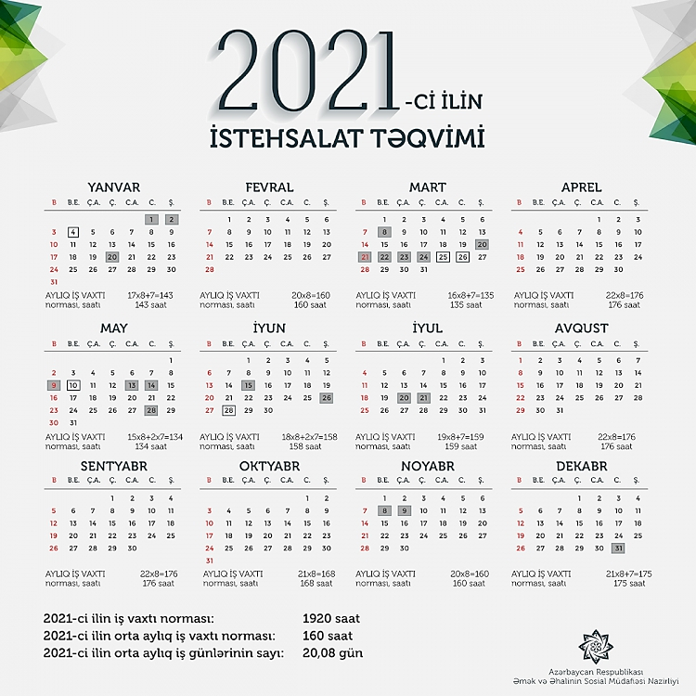

2021
İlin Ayları | *İstehsalat təqviminə uyğun aylıq iş norması | Qruplar
 |  | A |  |  |  | B |  |  |  | C |  |  |  | D |  |  |  | Gündəlik
 |  | *Ümumi İş Saatı | *Gündüz İş Saatı | *Gecə İş Saatı | *Bayram Saatı | *Ümumi İş Saatı | *Gündüz İş Saatı | *Gecə İş Saatı | *Bayram Saatı | *Ümumi İş Saatı | *Gündüz İş Saatı | *Gecə İş Saatı | *Bayram Saatı | *Ümumi İş Saatı | *Gündüz İş Saatı | *Gecə İş Saatı | *Bayram Saatı | *Ümumi İş Saatı
Yanvar | 143 | 173 | 119 | 54 |  | 165 | 109 | 56 |  | 176 | 120 | 56 |  | 168 | 117 | 51 |  | 143
Fevral | 160 | 154 | 105 | 49 |  | 154 | 105 | 49 |  | 154 | 105 | 49 |  | 154 | 105 | 49 |  | 160
Mart | 135 | 165 | 109 | 56 | 14 | 176 | 120 | 56 |  | 168 | 117 | 51 | 5 | 173 | 119 | 54 |  | 135
Aprel | 176 | 168 | 117 | 51 |  | 165 | 116 | 49 |  | 162 | 108 | 54 |  | 165 | 109 | 56 |  | 176
May | 134 | 173 | 119 | 54 |  | 165 | 109 | 56 |  | 176 | 120 | 56 |  | 168 | 117 | 51 |  | 134
İyun | 158 | 165 | 109 | 56 | 1 | 168 | 117 | 51 | 1 | 165 | 116 | 49 | 7 | 162 | 108 | 54 | 7 | 158
İyul | 159 | 168 | 117 | 51 |  | 173 | 119 | 54 |  | 165 | 109 | 56 | 8 | 176 | 120 | 56 |  | 159
Avqust | 176 | 173 | 119 | 54 |  | 165 | 109 | 56 |  | 176 | 120 | 56 |  | 168 | 117 | 51 |  | 176
Sentyabr | 176 | 165 | 109 | 56 |  | 168 | 117 | 51 |  | 165 | 116 | 49 |  | 162 | 108 | 54 |  | 176
Oktyabr | 168 | 168 | 117 | 51 |  | 173 | 119 | 54 |  | 165 | 109 | 56 |  | 176 | 120 | 56 |  | 168
Noyabr | 160 | 162 | 108 | 54 | 9 | 165 | 109 | 56 | 9 | 168 | 117 | 51 | 3 | 165 | 116 | 49 | 3 | 160
Dekabr | 175 | 176 | 120 | 56 | 7 | 168 | 117 | 51 | 3 | 173 | 119 | 54 | 11 | 165 | 109 | 56 |  | 175

2022
2023

